Coldis 80x50
COLDIS

 | 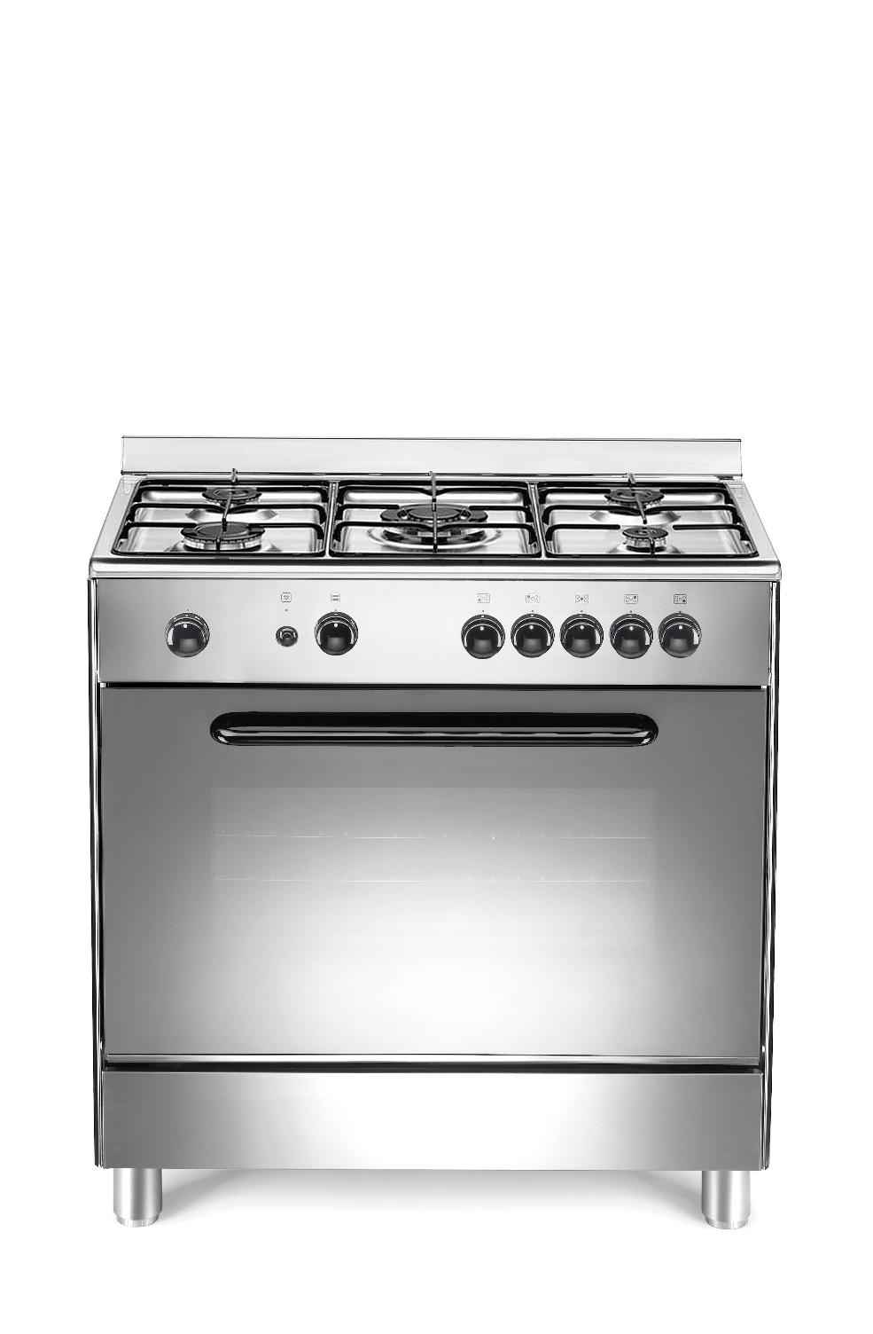
 | COCG8050IB 80x50
COULEUR | Inox
MODE DE CUISSON | Convection naturelle
MODE DE NETTOYAGE | Catalyse
ESTHETIQUE
DOSSERET/COUVERCLE | Dosseret
PORTE | Verre
PLINTHE | fixe
POIGNEE | noir
MANETTE | noir
PLAN DE TRAVAIL | Inox embouti
PIEDS REGLABLES | 4 silver diam. 6
TABLE DE CUISSON
TABLE | 5 foyers
FOYERS GAZ/ELECTRIQUE | Gaz
FOYERS INDUCTION / HI-LIGHT | -
GRILLES EMAILLEES / FONTE | emailles
CHAPEAUX DE BRULEURS | Email
COMMANDES | Frontales
ALLUMAGE | 1 main
SECURITE DE TABLE | oui
TEMOINS DE CHALEUR RESIDUELLE | -
FOYER AVANT GAUCHE | RAPIDE
PUISSANCE (kW) | 3.0
DIAMETRE (mm) | 95
FOYER AVANT DROIT | AUXILIAIRE
PUISSANCE (kW) | 1.0
DIAMETRE (mm) | 50
FOYER ARRIERE GAUCHE | SEMI-RAPIDE
PUISSANCE (kW) | 1.75
DIAMETRE (mm) | 70
FOYER ARRIERE DROIT | SEMI-RAPIDE
PUISSANCE (kW) | 1.75
DIAMETRE (mm) | 70
FOYER CENTRAL | TRIPLE COURONNE
PUISSANCE (kW) | 3.5
DIAMETRE (mm) | 130
PUISSANCE TOTALE DES FOYERS (kW) | 11
FOUR
GAZ/ELECTRIQUE | Gaz
CLASSE ENERGETIQUE | A
MODE DE CUISSON | Convection naturelle
MODE DE NETTOYAGE | Catalyse
PROGRAMMATEUR ELECTRONIQUE | -
MINUTEUR | oui
ALLUMAGE UNE MAIN | Oui
SECURITE GAZ DE FOUR | Oui
GRILLOIR | Electrique
PUISSANCE DU GRILL (Kw) | 1.5
THERMOSTAT/ECLAIRAGE | oui
VOLUME (Lt) | 92
MATERIAU DE LA CAVITE | Email catalytique
CONSOMMATION CONVECTION NAT. (kW) | 3,5 kW gaz
CONSOMMATION MULTIFONCTION (kW) | -
PUISSANCE TOTALE GAZ (kW) | 14,5 kW
PUISSANCE TOTALE ELECTRIQUE (kW) | 1,5 kW
BRANCHEMENT ELECTRIQUE (V/Hz) | 220 - 240 V - 50 Hz 16A
EQUIPEMENT
TOURNEBROCHE | -
PLAT MULTI-USAGES/ LECHEFRITE | 1/1
TIROIR DE RANGEMENT / ABATTANT | -
CORDON D'ALIMENTATION | oui
PRISE | -
CARACTERISTIQUES TECHNIQUES
DIMENSIONS CUISINIERE (cm) - HxLxP | 85-93/80/50
DIMENSIONS EMBALLE (cm) - HxLxP | 83/87/57
POIDS DU PRODUIT (kg) | 43
POIDS EMBALLE (kg) | 50

CODE EAN | 3 527 570 046 223

